e2studioでプロジェクトを開く
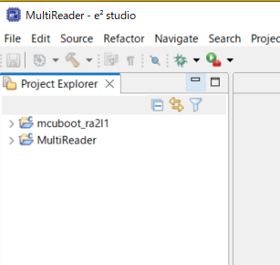
e2studio でMultiReaderプロジェクトの開き方

e2studioは指定したフォルダがプロジェクトのフォルダという設計思想となっている。
このため、目的のプロジェクトを開く場合はプロジェクトファイルを開くのではなく
プロジェクトが存在するフォルダを指定する。
よって初回にプロジェクトを開く場合には以下の手順で開くこと

0.Pythonをインストールしていない場合はインストールする
インストール済みの場合は飛ばして「１．SVNよりソースをダウンロードする」から実行する
Pythonのダウンロード
環境シートに記載のURLよりPyhonをダウンロードし、実行する。
画面下のAdd python.exe to PATHにチェックを入れて Install Nowをクリックする。
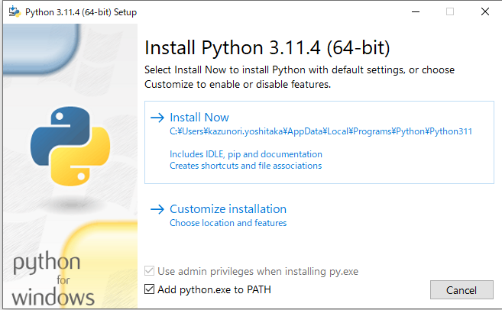

インストールが完了したらPCを再起動
再起動後、e2studioを開き、プロジェクト\ra\mcu-tools\MCUbootを右クリック→Command Promptを選択

コマンドのパスがra\mcu-tools\MCUbootに設定されていることを確認し
以下のコマンドを入力してアップデートする。
python -m pip install --upgrade pip

上記コマンドが完了したら下記コマンドを実行して必要なソフトウェアをインストールする
pip3 install --user -r scripts/requirements.txt

１．SVNよりソースをダウンロードする

２．e2studioを開く
 | HideをクリックしてWelcome画面を閉じる
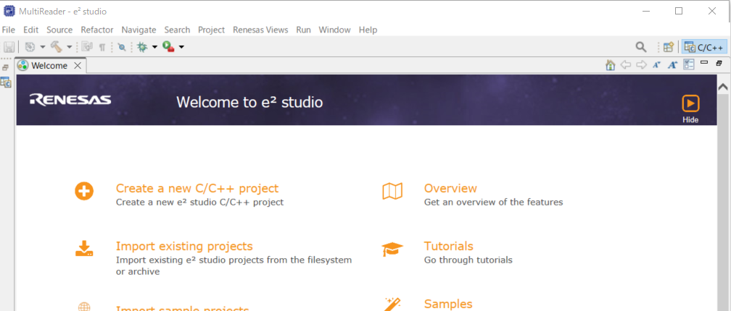

3 | File→SwitchWorkspace→Otherを選択

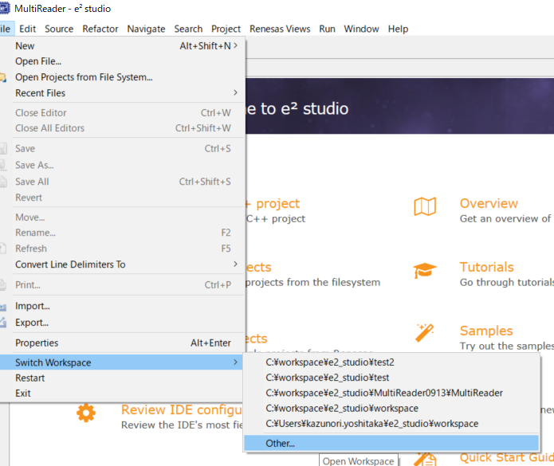

3 | File→SwitchWorkspace→Otherを選択
 | SVNでチェックアウトしたフォルダ(MultiReader)を指定する
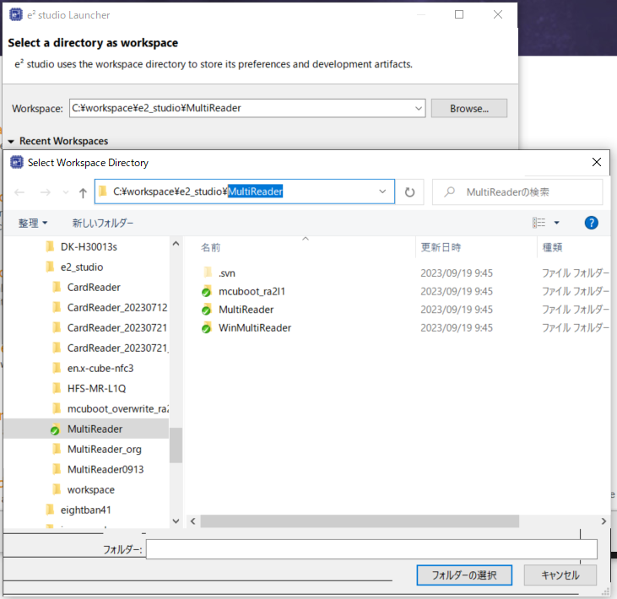
SVNでチェックアウトした各ファイルが存在するフォルダの一つ上のフォルダを指定する。

4 | File→Importを選択
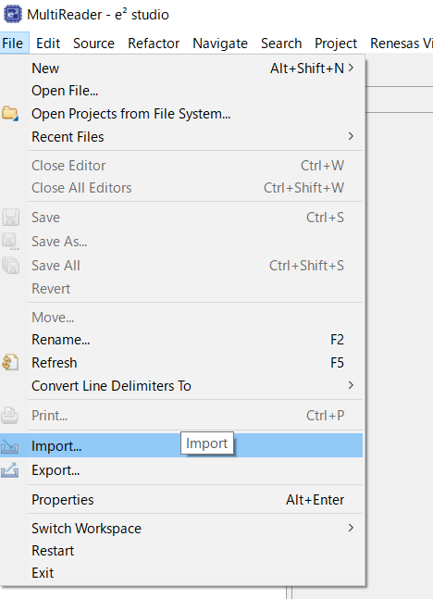

5 | General→Existing Projects into Workspaceを選択

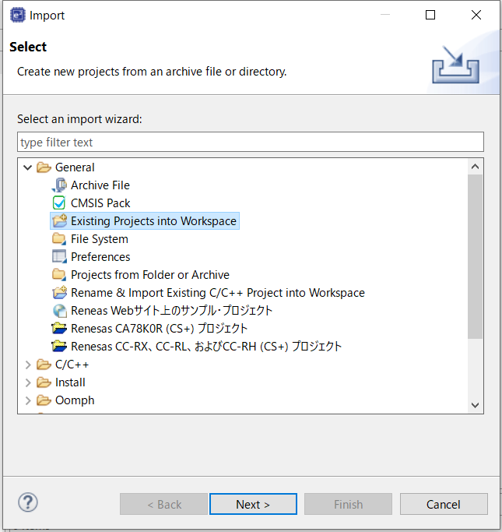

6 | Browseボタンを押して３で選択したフォルダを選択後、Projects欄に以下の２つのフォルダ
 | にチェックされていることを確認してFinishボタンを押す
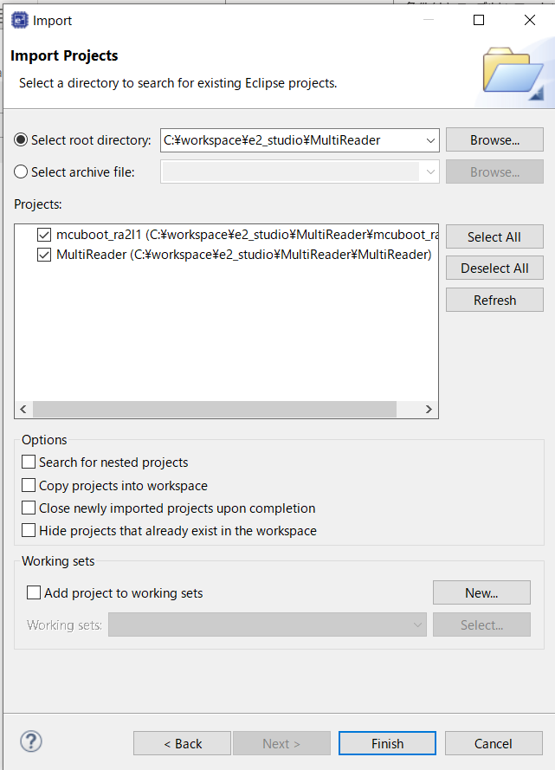

7 | 以下のようにプロジェクトが表示されれば完了です

e2studioでデバッグする
e2studioでE2 Liteを使用してデバッグする

０．E2 Liteをデバッグ対象基板に接続し、USBをPCに接続する
１．ソースをビルドする
 | 初回のみProject→Build Allを選択する | 初回以降はデバッグ対象のプロジェクトを選択して右クリック→Build Projectを実行
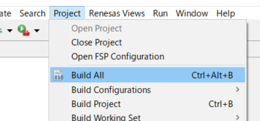
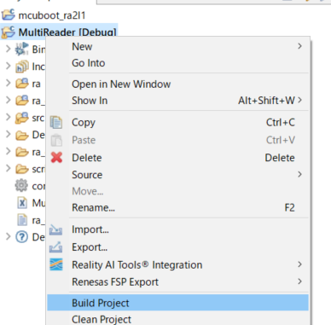

２．デバッグ対象のプロジェクトを選択して右クリック→Debug As→Renesas GDB Hardware Debuggingを選択
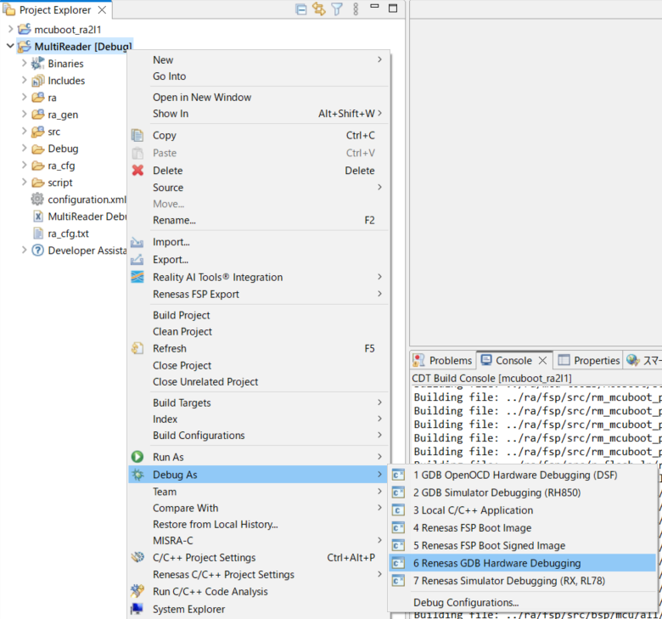

3．デバッグ画面にきりかえるか聞いてくるのでチェックしてSwitchボタンを押す
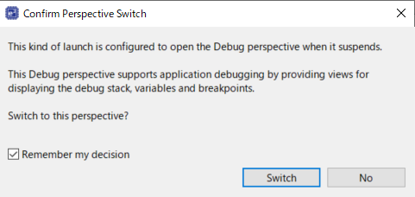

４．正常に接続完了したら以下の画面になるのでファイルロードボタンを押す。
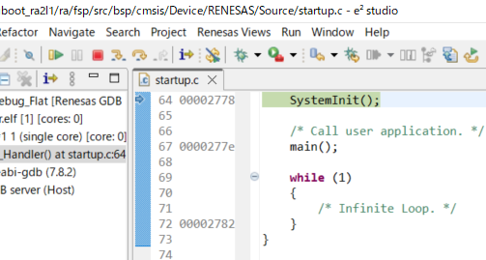

５．ファイルロード画面が表示されたら表示内容が以下のようになっていることを確認し、ＯＫボタンを押す
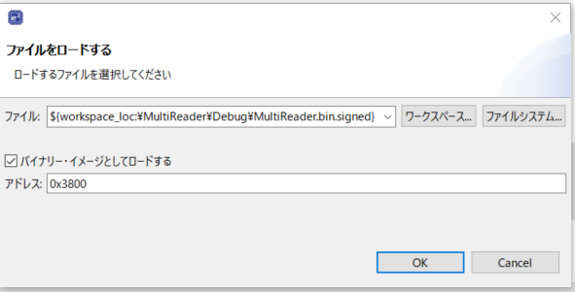

６．コンソール画面にダウンロード終了と表示されたら実行ボタンを押す

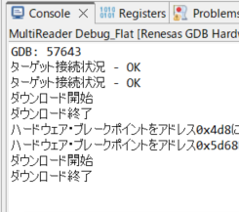

６．以下の画面が表示されたら再度実行ボタンを押すとプログラムが実行されます。

７．ステップ実行、リセット、デバッグ停止は以下のボタンで行います。
ステップイン
関数内に入る
デバッグ停止
ステップアウト
関数内に入らない
リセット

デバッグ時の操作
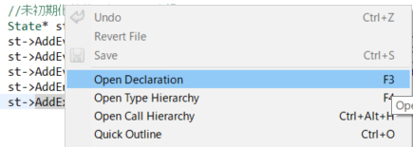
デバッグ時の操作

１．ブレイクポイントの設定・削除
 | デバッグ中にアドレスが表示されている部分で右クリックしてAdd Breakpointを選択します。
 | ブレイクポイントを削除する場合は画面右側のBreakpointタブを選択し、目的のブレイクポイントを右クリック→Removeを選択します。
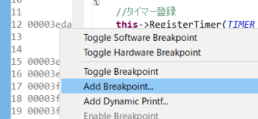
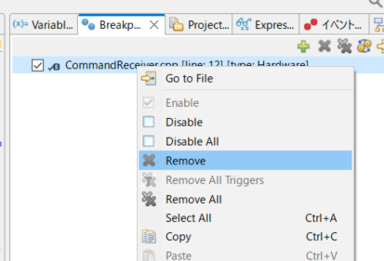

２．変数の参照
 | 参照だけならマウスでカーソルを合わせることで参照可能ですが、
 | 継続して参照したい場合は参照する変数上で右クリック→Add Watch Expressionを選択することで
 | 画面右のExpressionタブに表示されるようになります。

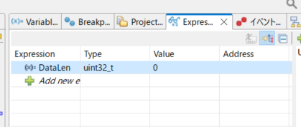

３．ソースの定義へ移動する
 | 表示対象のメソッド上で右クリック→Open Declarationを選択する

困ったときは
困ったときは

１．ステップ実行できない場合
 | プロジェクト上で右クリック→Debug As→Debug Configration

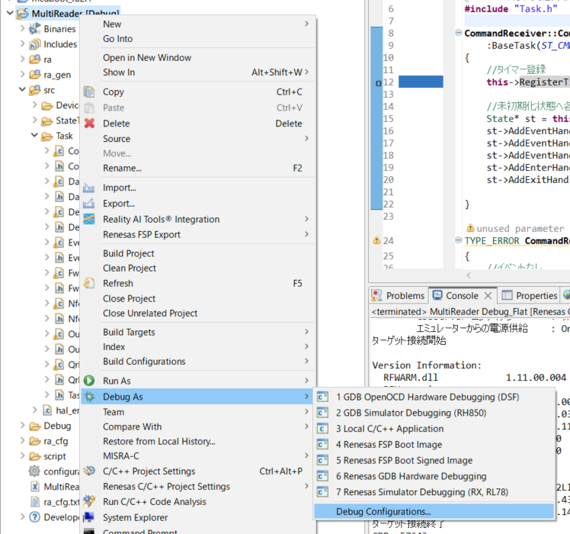

表示された画面のDebuggerタブ→デバッグ・ツール設定タブ→フラッシュ・ブレークポイントを使用するを「はい」に設定する
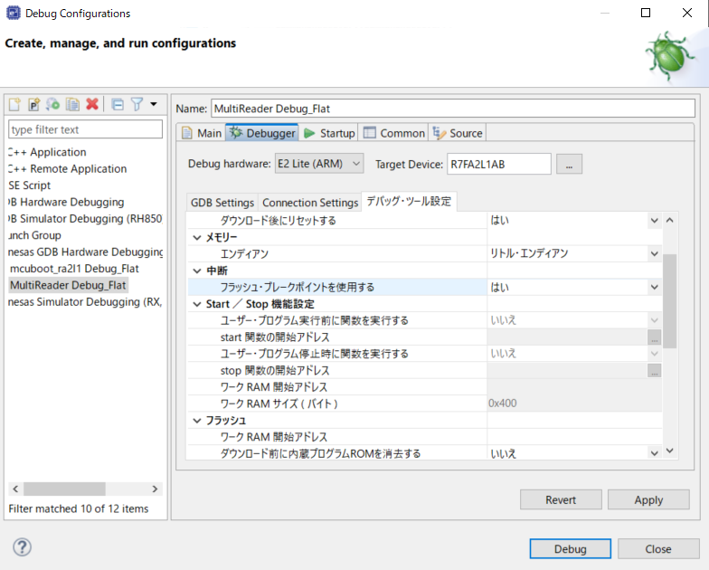

２．何故かデバッグ時におかしな動きをする
 | Problemタブに表示される警告にDuplicate～という表示がされている場合
 | プロジェクトファイル内の.metadataフォルダを削除後、「e2studioでプロジェクトを開く」の手順２から実行して開きなおす。
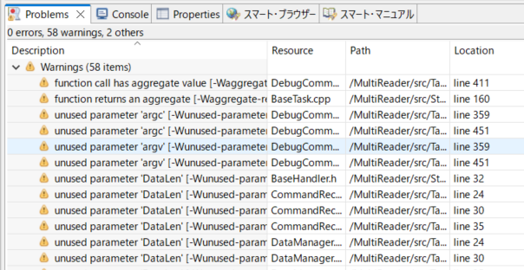
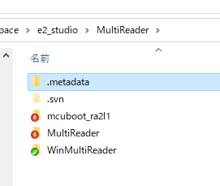
削除

 | デバッグ時にステップ実行しようとすると異常な動作をする場合
 | このような現象が発生した場合には実行PCにPythonがインストールされているか確認すること
 | インストールされていない場合は「e2studioでプロジェクトを開く」シートの手順０を参照してインストールすること

